2018_02_data
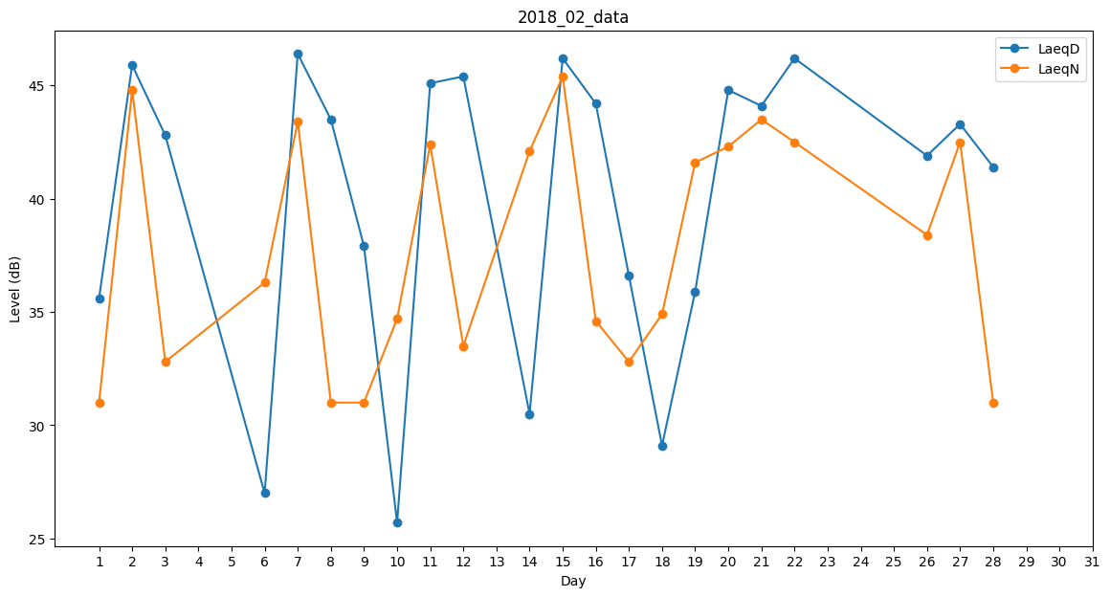
Day | LaeqD | LaeqN
1 | 35.6 | 31
2 | 45.9 | 44.8
3 | 42.8 | 32.8
4 | 0 | 0
5 | 29.6 | 0
6 | 27 | 36.3
7 | 46.4 | 43.4
8 | 43.5 | 31
9 | 37.9 | 31
10 | 25.7 | 34.7
11 | 45.1 | 42.4
12 | 45.4 | 33.5
13 | 27.6 | 0
14 | 30.5 | 42.1
15 | 46.2 | 45.4
16 | 44.2 | 34.6
17 | 36.6 | 32.8
18 | 29.1 | 34.9
19 | 35.9 | 41.6
20 | 44.8 | 42.3
21 | 44.1 | 43.5
22 | 46.2 | 42.5
23 | 41.7 | 0
24 | 41.3 | 0
25 | 0 | 33
26 | 41.9 | 38.4
27 | 43.3 | 42.5
28 | 41.4 | 31

